2. pivot vc
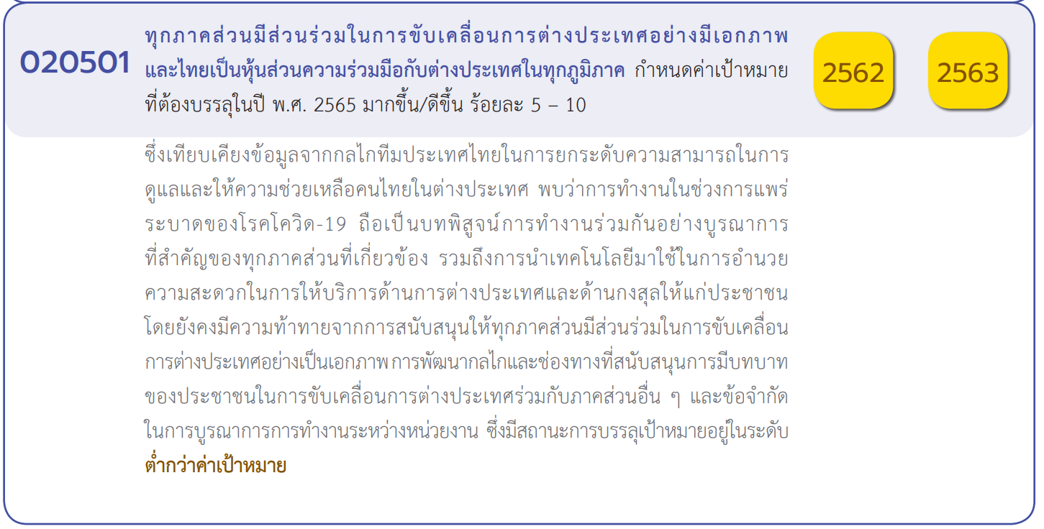
Count of ชื่อโครงการ / การดำเนินงาน | Column Labels
Row Labels | 2558 | 2560 | 2561 | 2562 | 2563 | 2564 | 2565 | (blank) | Grand Total
020501V01 | 1 | 1 | 2 | 3 | 15 | 14 | 3 |  | 39
020501F0101 |  |  | 1 | 1 | 9 | 8 | 2 |  | 21
020501F0102 |  | 1 | 1 | 1 | 3 | 4 | 1 |  | 11
020501F0103 | 1 |  |  | 1 | 3 | 2 |  |  | 7
020501V02 | 1 |  |  | 1 | 6 | 2 |  |  | 10
020501F0201 | 1 |  |  |  |  |  |  |  | 1
020501F0202 |  |  |  |  | 1 |  |  |  | 1
020501F0203 |  |  |  | 1 |  | 1 |  |  | 2
020501F0204
020501F0205 |  |  |  |  | 3 | 1 |  |  | 4
020501F0206 |  |  |  |  | 2 |  |  |  | 2
020501V03 |  |  |  | 4 | 10 | 8 | 7 |  | 29
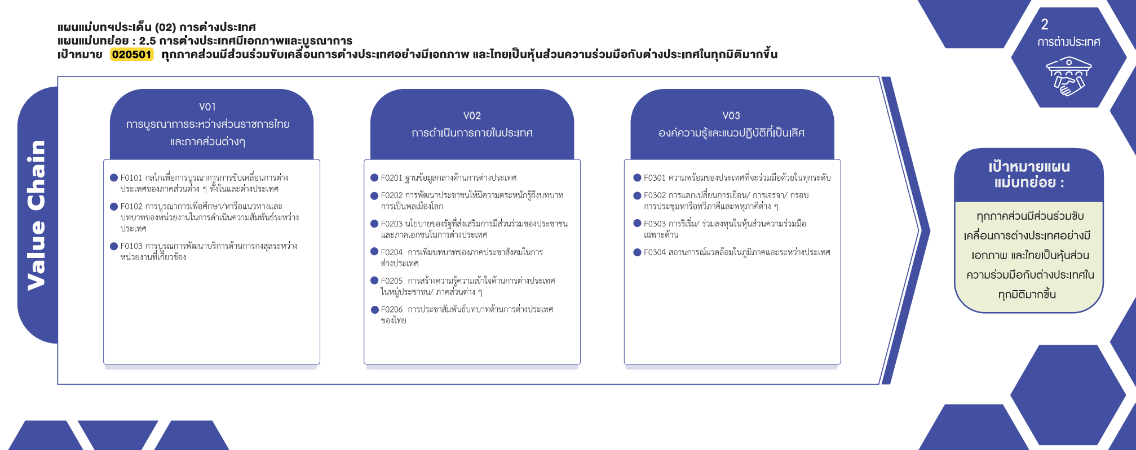
020501F0301 |  |  |  |  | 3 | 3 |  |  | 6
020501F0302 |  |  |  | 4 | 6 | 3 | 6 |  | 19
020501F0303 |  |  |  |  | 1 | 1 | 1 |  | 3
020501F0304 |  |  |  |  |  | 1 |  |  | 1
(blank) |  |  |  | 1 |  |  |  |  | 1
(21 โครงการ)
(1 โครงการ)
(6 โครงการ)
F00 |  |  |  | 1 |  |  |  |  | 1
(1 โครงการ)
(19 โครงการ)
Grand Total | 2 | 1 | 2 | 9 | 31 | 24 | 10 |  | 79
(11 โครงการ)
(2 โครงการ)
(3 โครงการ)
(7 โครงการ)
(0 โครงการ)
(1 โครงการ)
(4 โครงการ)
(2 โครงการ)
รวม 39 โครงการ
รวม 10 โครงการ
รวม 29 โครงการ

กรณีโครงการที่หาที่ลงตอบปัจจัยไม่ได้จริง ๆ ให้ระบุจำนวนในช่องนี้

รวม 1 โครงการ

4. รวม
กรุณา Log in เข้าระบบ eMENSCR ก่อนดำเนินการ Click ที่ link โครงการนั้น ๆ
หมายเหตุ : หากไม่ Login จะไม่สามารถดูรายละเอียดโครงการได้
โครงการที่ปรากฎเป็นโครงการที่ผ่านการอนุมัติจากผู้บริหาร (M7) ของหน่วยงานเท่านั้น

 |  |  |  |  |  | กรณี Project 65 เป็นโครงการใน 571 โครงการ ให้ใส่ * ไว้ในช่องประเภทโครงการ ตัวอย่าง Project 65*
ชื่อโครงการ / การดำเนินงาน | สถานะ | วันที่เริ่มต้นโครงการ | วันที่สิ้นสุดโครงการ | หน่วยงานระดับกรมหรือเทียบเท่า | หน่วยงานระดับกระทรวงหรือเทียบเท่า | ประเภทโครงการ | องค์ประกอบ | ปัจจัย | หมายเหตุ | ลิ้งค์
โครงการการส่งเสริมการร่วมลงทุนวิจัยและพัฒนานวัตกรรมตำรวจ(MatchingFund)(วจ.) | อนุมัติแล้ว | ตุลาคม 2564 | กันยายน 2565 | สำนักงานตำรวจแห่งชาติ | หน่วยงานขึ้นตรงนายกรัฐมนตรี | project65 | 020501V03 | 020501F0303 | ไฮไลท์โครงการที่ไม่ได้ใส่ vc | https://emenscr.nesdc.go.th/viewer/view.html?id=5f264693d49bf92ea89dd123&username=police000711
การอำนวยการงานด้านต่างประเทศแก่นายกรัฐมนตรีรองนายกรัฐมนตรีและรัฐมนตรีประจำสำนักนายกรัฐมนตรี | อนุมัติแล้ว | ตุลาคม 2561 | กันยายน 2565 | สำนักงานเลขาธิการนายกรัฐมนตรี | สำนักนายกรัฐมนตรี |  | 020501V03 | 020501F0302 |  | https://emenscr.nesdc.go.th/viewer/view.html?id=5df9dfa6ffccfe3f5905ef25&username=thaigov04021
โครงการการรับรองทักษะร่วมกัน(MutualRecognitionofSkills:MRS) | อนุมัติแล้ว | ตุลาคม 2562 | ธันวาคม 2563 | กรมพัฒนาฝีมือแรงงาน | กระทรวงแรงงาน |  | 020501V03 | 020501F0303 |  | https://emenscr.nesdc.go.th/viewer/view.html?id=5db66074a099c71470319a36&username=mol04911
โครงการพัฒนาคุณภาพชีวิตแรงงานไทยในต่างประเทศ | อนุมัติแล้ว | ตุลาคม 2562 | กันยายน 2563 | สำนักงานปลัดกระทรวงแรงงาน | กระทรวงแรงงาน |  | 020501V01 | 020501F0102 |  | https://emenscr.nesdc.go.th/viewer/view.html?id=5e1da73f4480ac6890e22b1d&username=mol02101
โครงการพัฒนาคุณภาพชีวิตแรงงานไทยในต่างประเทศ | อนุมัติแล้ว | ตุลาคม 2564 | กันยายน 2565 | สำนักงานปลัดกระทรวงแรงงาน | กระทรวงแรงงาน | project65 | 020501V01 | 020501F0102 |  | https://emenscr.nesdc.go.th/viewer/view.html?id=5f27cd8bbe917a2f58f17131&username=mol02061
โครงการพัฒนาคุณภาพชีวิตของแรงงานไทยในต่างประเทศ | อนุมัติแล้ว | ตุลาคม 2563 | กันยายน 2564 | สำนักงานปลัดกระทรวงแรงงาน | กระทรวงแรงงาน |  | 020501V01 | 020501F0103 |  | https://emenscr.nesdc.go.th/viewer/view.html?id=5fbf824abeab9d2a7939c114&username=mol02101
การประชุมเชิงปฏิบัติการเพื่อชี้แจงและให้ความรู้การรับเรื่องร้องทุกข์ของแรงงานไทยที่ไปทำงานในต่างประเทศอย่างมีประสิทธิภาพ | อนุมัติแล้ว | มกราคม 2564 | กันยายน 2564 | สำนักงานปลัดกระทรวงแรงงาน | กระทรวงแรงงาน |  | 020501V03 | 020501F0304 |  | https://emenscr.nesdc.go.th/viewer/view.html?id=5fc0a5719a014c2a732f76b5&username=mol02101
โครงการเสริมสร้างการทำงานของแรงงานไทยในต่างประเทศ | อนุมัติแล้ว | ตุลาคม 2563 | กันยายน 2564 | สำนักงานปลัดกระทรวงแรงงาน | กระทรวงแรงงาน |  | 020501V02 | 020501F0203 |  | https://emenscr.nesdc.go.th/viewer/view.html?id=5fc47db3beab9d2a7939c310&username=mol02101
การจ้างทนายความเพื่อคุ้มครองสิทธิประโยชน์แรงงานไทยในต่างประเทศ | อนุมัติแล้ว | ตุลาคม 2563 | กันยายน 2564 | สำนักงานปลัดกระทรวงแรงงาน | กระทรวงแรงงาน |  | 020501V01 | 020501F0103 |  | https://emenscr.nesdc.go.th/viewer/view.html?id=5fc4aa210d3eec2a6b9e51ee&username=mol02101
โครงการส่งเสริมบทบาทการประมงของไทยในเวทีโลก | อนุมัติแล้ว | ตุลาคม 2564 | กันยายน 2565 | กรมประมง | กระทรวงเกษตรและสหกรณ์ | project65* | 020501V03 | 020501F0302 |  | https://emenscr.nesdc.go.th/viewer/view.html?id=5f2c394067a1a91b6c4af049&username=moac05091
โครงการส่งเสริมสุขภาพแบบบูรณาการเพื่อเตรียมความพร้อมคนไทยที่จะไปพำนักอาศัยในต่างประเทศระยะยาว | อนุมัติแล้ว | ตุลาคม 2564 | กันยายน 2565 | กรมการแพทย์ | กระทรวงสาธารณสุข | project66 | 020501V01 | 020501F0101 |  | https://emenscr.nesdc.go.th/viewer/view.html?id=5f2d883ec3e5f60bd06cae69&username=moph03201
โครงการพัฒนาและเสริมสร้างศักยภาพความร่วมมือของเครือข่ายการศึกษาเพื่อความเข้าใจอันดีระหว่างชาติขององค์การยูเนสโก | อนุมัติแล้ว | ตุลาคม 2563 | กันยายน 2564 | สำนักงานปลัดกระทรวงศึกษาธิการ | กระทรวงศึกษาธิการ |  | 020501V01 | 020501F0102 |  | https://emenscr.nesdc.go.th/viewer/view.html?id=5fbe05a37232b72a71f77e50&username=moe02051
ผลผลิตความร่วมมือระหว่างประเทศด้านวิทยาศาสตร์เทคโนโลยีและนวัตกรรม | อนุมัติแล้ว | ตุลาคม 2560 | กันยายน 2562 | สำนักงานปลัดกระทรวง(สป.วท.) | กระทรวงการอุดมศึกษาวิทยาศาสตร์วิจัยและนวัตกรรม |  | 020501V01 | 020501F0102 |  | https://emenscr.nesdc.go.th/viewer/view.html?id=5b21db93bdb2d17e2f9a1a95&username=most02121
โครงการส่งเสริมความร่วมมือเพื่อการเป็นประชาคมแห่งนวัตกรรมอาเซียน | อนุมัติแล้ว | ตุลาคม 2561 | กันยายน 2562 | สำนักงานปลัดกระทรวง(สป.วท.) | กระทรวงการอุดมศึกษาวิทยาศาสตร์วิจัยและนวัตกรรม |  | 020501V03 | 020501F0302 |  | https://emenscr.nesdc.go.th/viewer/view.html?id=5c5bb6101248ca2ef6b77d80&username=most02121
โครงการความร่วมมือระหว่างประเทศว่าด้วยจริยธรรมด้านวิทยาศาสตร์และเทคโนโลยี | อนุมัติแล้ว | ตุลาคม 2561 | กันยายน 2562 | สำนักงานปลัดกระทรวง(สป.วท.) | กระทรวงการอุดมศึกษาวิทยาศาสตร์วิจัยและนวัตกรรม |  | 020501V03 | 020501F0302 |  | https://emenscr.nesdc.go.th/viewer/view.html?id=5c5bbb38339edb2eebb9713f&username=most02121
โครงการผลักดันความร่วมมือระหว่างประเทศและสาธารณรัฐประชาชนจีน | อนุมัติแล้ว | ตุลาคม 2561 | กันยายน 2562 | สำนักงานปลัดกระทรวง(สป.วท.) | กระทรวงการอุดมศึกษาวิทยาศาสตร์วิจัยและนวัตกรรม |  | 020501V03 | 020501F0302 |  | https://emenscr.nesdc.go.th/viewer/view.html?id=5c5bd258339edb2eebb9714d&username=most02121
โครงการความร่วมมือกับเครือข่ายต่างประเทศ | อนุมัติแล้ว | ตุลาคม 2562 | กันยายน 2563 | มหาวิทยาลัยราชภัฏสวนสุนันทา | กระทรวงการอุดมศึกษาวิทยาศาสตร์วิจัยและนวัตกรรม |  | 020501V03 | 020501F0302 |  | https://emenscr.nesdc.go.th/viewer/view.html?id=5df3103ec24dfe2c4f174c68&username=ssru0567231
โครงการความร่วมมือกับเครือข่ายต่างประเทศ | อนุมัติแล้ว | ตุลาคม 2562 | กันยายน 2563 | มหาวิทยาลัยราชภัฏสวนสุนันทา | กระทรวงการอุดมศึกษาวิทยาศาสตร์วิจัยและนวัตกรรม |  | 020501V03 | 020501F0302 |  | https://emenscr.nesdc.go.th/viewer/view.html?id=5df3352a9bd9f12c4a2d092f&username=ssru056731
โครงการความร่วมมือกับเครือข่ายต่างประเทศ | อนุมัติแล้ว | ตุลาคม 2562 | กันยายน 2563 | มหาวิทยาลัยราชภัฏสวนสุนันทา | กระทรวงการอุดมศึกษาวิทยาศาสตร์วิจัยและนวัตกรรม |  | 020501V03 | 020501F0302 |  | https://emenscr.nesdc.go.th/viewer/view.html?id=5df3359cc24dfe2c4f174cb8&username=ssru056771
โครงการความร่วมมือกับเครือข่ายต่างประเทศ | อนุมัติแล้ว | ตุลาคม 2562 | กันยายน 2563 | มหาวิทยาลัยราชภัฏสวนสุนันทา | กระทรวงการอุดมศึกษาวิทยาศาสตร์วิจัยและนวัตกรรม |  | 020501V03 | 020501F0302 |  | https://emenscr.nesdc.go.th/viewer/view.html?id=5df335b18af3392c55b03c41&username=ssru056761
โครงการความร่วมมือกับเครือข่ายต่างประเทศ | อนุมัติแล้ว | ตุลาคม 2562 | กันยายน 2563 | มหาวิทยาลัยราชภัฏสวนสุนันทา | กระทรวงการอุดมศึกษาวิทยาศาสตร์วิจัยและนวัตกรรม |  | 020501V03 | 020501F0302 |  | https://emenscr.nesdc.go.th/viewer/view.html?id=5dfc6efcc552571a72d1398e&username=ssru056721
เสริมสร้างเครือข่ายความร่วมมือทางวิชาการกับหน่วยงานต่างประเทศ | อนุมัติแล้ว | ตุลาคม 2562 | กันยายน 2563 | มหาวิทยาลัยราชภัฏเชียงราย | กระทรวงการอุดมศึกษาวิทยาศาสตร์วิจัยและนวัตกรรม |  | 020501V03 | 020501F0302 |  | https://emenscr.nesdc.go.th/viewer/view.html?id=5e07190f703b29131407abfb&username=crru0532011
โครงการผลักดันความร่วมมือระหว่างประเทศไทยและสาธารณรัฐประชาชนจีน | อนุมัติแล้ว | ตุลาคม 2564 | กันยายน 2565 | สำนักงานปลัดกระทรวง(สป.วท.) | กระทรวงการอุดมศึกษาวิทยาศาสตร์วิจัยและนวัตกรรม | project65 | 020501V03 | 020501F0302 |  | https://emenscr.nesdc.go.th/viewer/view.html?id=5f28d412adc5890c1c144a9f&username=most02031
โครงการพัฒนาศักยภาพทางการแข่งขันด้วยความร่วมมือด้านเทคโนโลยีและนวัตกรรม | อนุมัติแล้ว | ตุลาคม 2564 | กันยายน 2565 | สำนักงานปลัดกระทรวง(สป.วท.) | กระทรวงการอุดมศึกษาวิทยาศาสตร์วิจัยและนวัตกรรม | project65 | 020501V03 | 020501F0302 |  | https://emenscr.nesdc.go.th/viewer/view.html?id=5f28d671adc5890c1c144aaf&username=most02031
โครงการความร่วมมือเพื่อการเป็นประชาคมแห่งนวัตกรรมอาเซียน | อนุมัติแล้ว | ตุลาคม 2564 | กันยายน 2565 | สำนักงานปลัดกระทรวง(สป.วท.) | กระทรวงการอุดมศึกษาวิทยาศาสตร์วิจัยและนวัตกรรม | project65 | 020501V03 | 020501F0302 |  | https://emenscr.nesdc.go.th/viewer/view.html?id=5f28d8ac47ff240c0ef1300a&username=most02031
โครงการเสริมสร้างศักยภาพและขับเคลื่อนความร่วมมือเชิงยุทธศาสตร์ระหว่างประเทศระดับทวิภาคีและพหุภาคี | อนุมัติแล้ว | ตุลาคม 2564 | กันยายน 2565 | สำนักงานปลัดกระทรวง(สป.วท.) | กระทรวงการอุดมศึกษาวิทยาศาสตร์วิจัยและนวัตกรรม | project65 | 020501V03 | 020501F0302 |  | https://emenscr.nesdc.go.th/viewer/view.html?id=5f28dad514c4720c160d062c&username=most02031
โครงการสร้างพันธกิจสัมพันธ์ทางวิชาการและวิชาชีพแก่หน่วยงานทั้งภายในและภายนอกประเทศ:กิจกรรมจัดฝึกอบรมหลักสูตรพัฒนาทักษะการใช้ภาษาไทยให้ชาวกัมพูชา | อนุมัติแล้ว | กุมภาพันธ์ 2564 | มีนาคม 2564 | มหาวิทยาลัยเทคโนโลยีราชมงคลสุวรรณภูมิ | กระทรวงการอุดมศึกษาวิทยาศาสตร์วิจัยและนวัตกรรม |  | 020501V01 | 020501F0102 |  | https://emenscr.nesdc.go.th/viewer/view.html?id=5fc4d480688f30399de387bf&username=rus0585141
แลกเปลี่ยนนักศึกษากับหน่วยงานต่างประเทศ(กองวิเทศสัมพันธ์) | อนุมัติแล้ว | ตุลาคม 2563 | กันยายน 2564 | มหาวิทยาลัยราชภัฏเชียงราย | กระทรวงการอุดมศึกษาวิทยาศาสตร์วิจัยและนวัตกรรม |  | 020501V03 | 020501F0302 |  | https://emenscr.nesdc.go.th/viewer/view.html?id=5fe437bd8719a10db8a5df20&username=crru0532011
ความร่วมมือทางวิชาการกับหน่วยงานภายนอก(กองวิเทศสัมพันธ์) | อนุมัติแล้ว | ตุลาคม 2563 | กันยายน 2564 | มหาวิทยาลัยราชภัฏเชียงราย | กระทรวงการอุดมศึกษาวิทยาศาสตร์วิจัยและนวัตกรรม |  | 020501V03 | 020501F0302 |  | https://emenscr.nesdc.go.th/viewer/view.html?id=5fe43be70798650db93f056a&username=crru0532011
...

